Pengantar singkat
Pada umumnya saat pembelian printer baru, selalu disertakan driver apakah itu berbentuk CD atau sekarang ini lebih banyak diarahkan untuk download dari web manufacture seperti HP, Canon, Epson, dll.

Untuk printer kasir buatan Cina, driver ini tidak disediakan, kalaupun ada hanya berbentuk aplikasi sederhana dimana aplikasinya hanya bisa mengetik sesuatu seperti program notepad di windows dan langsung diprint.

Aplikasi PrinterA pada dasarnya untuk menggantikan fungsi driver ini. Jadi dari aplikasi apapun di hp yang bisa mengirimkan material untuk dicetak ke printer, maka akan muncul pilihan PrinterA di opsi printer.

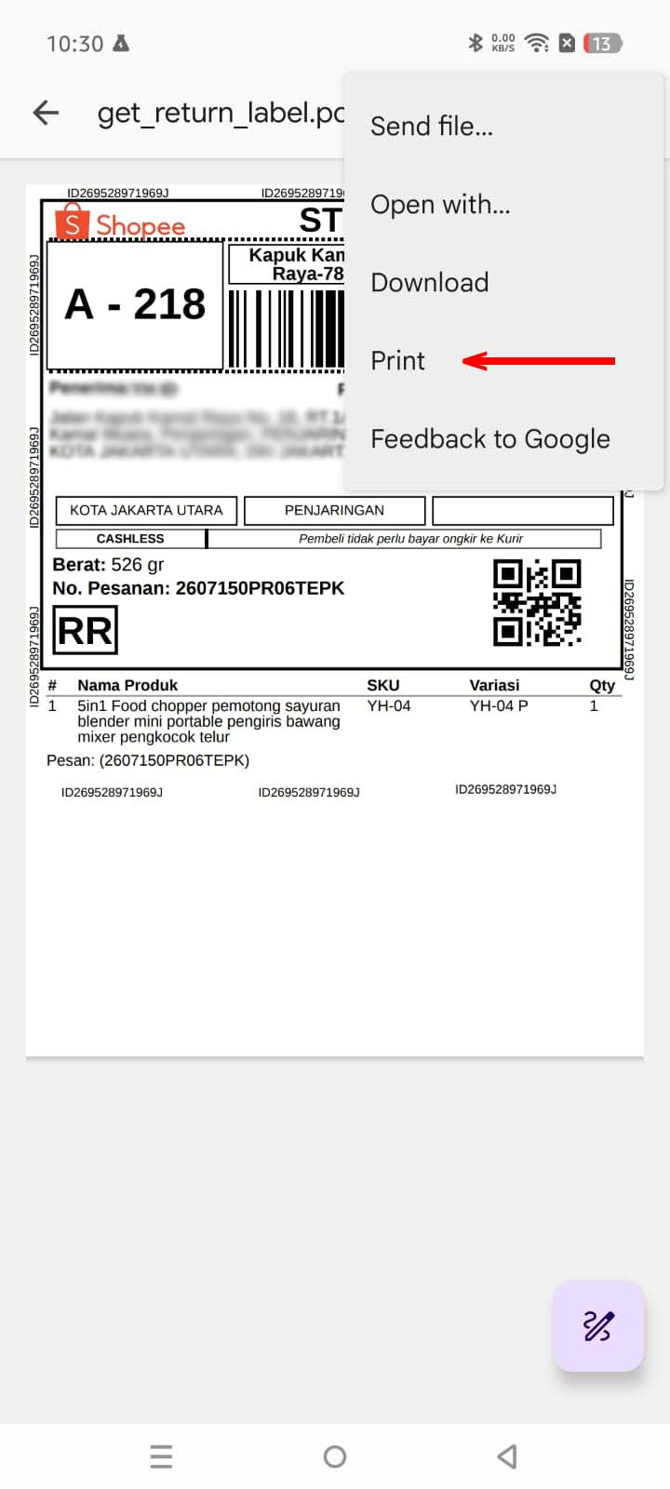
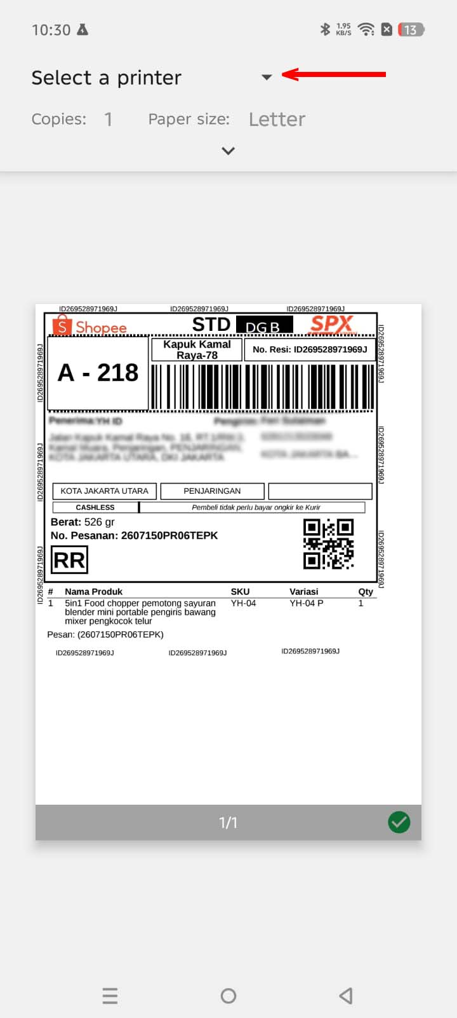
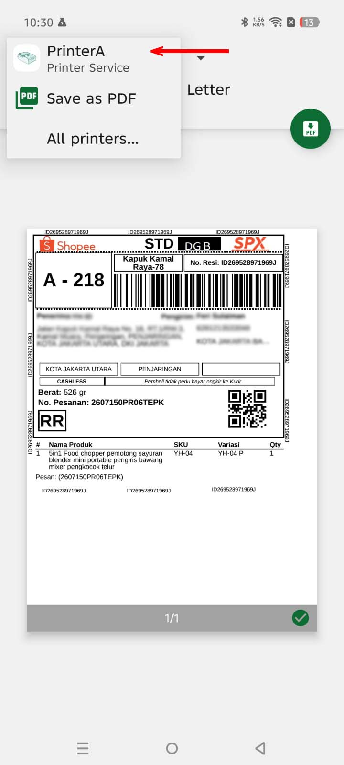
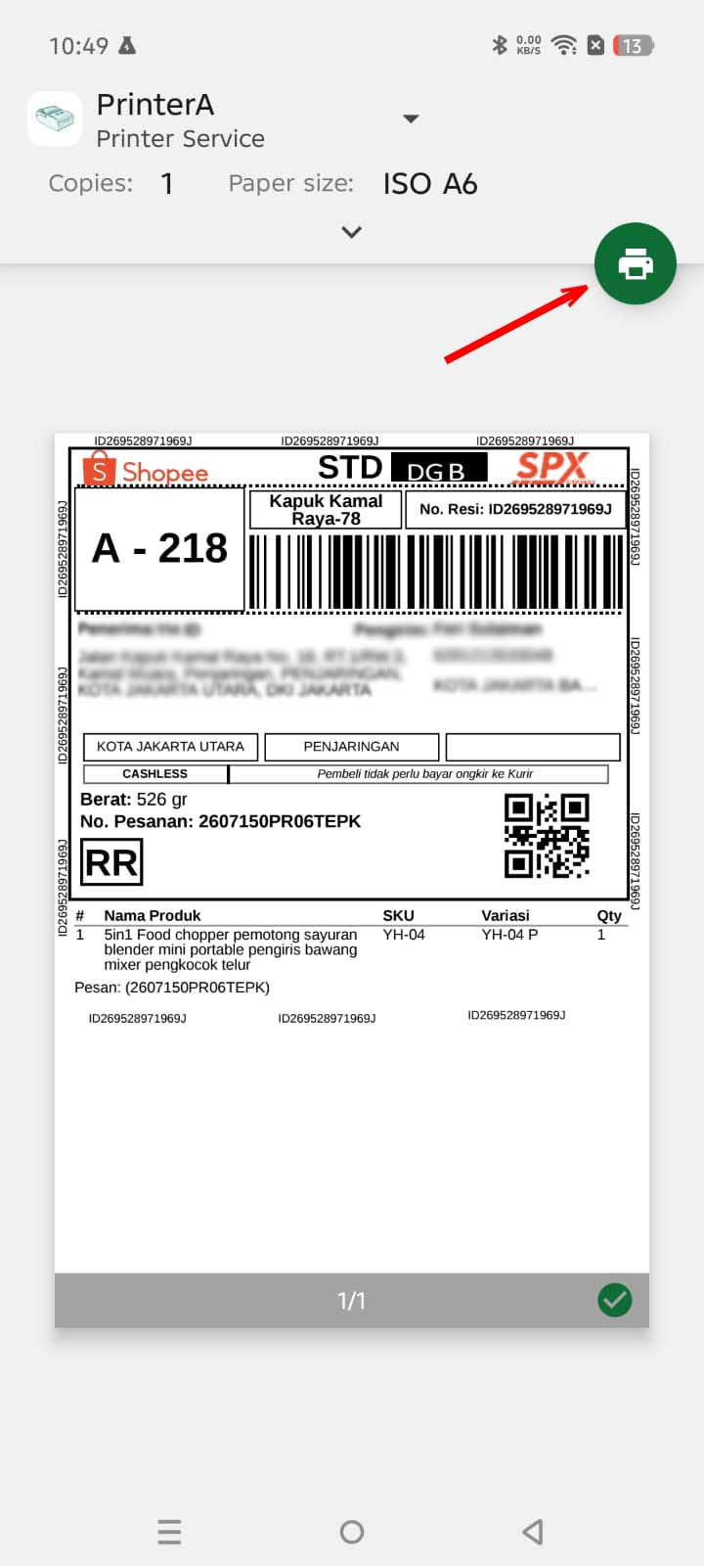

dari aplikasi apapun yang memiliki fungsi pengiriman data ke printer | system android akan menampilkan opsi pemilihan printer | aplikasi PrinterA ter-daftar sebagai salah satu pilihan printer | kalau diklik icon "Printer", selanjutnya aplikasi PrinterA pop up untuk melanjutkan pencetakan

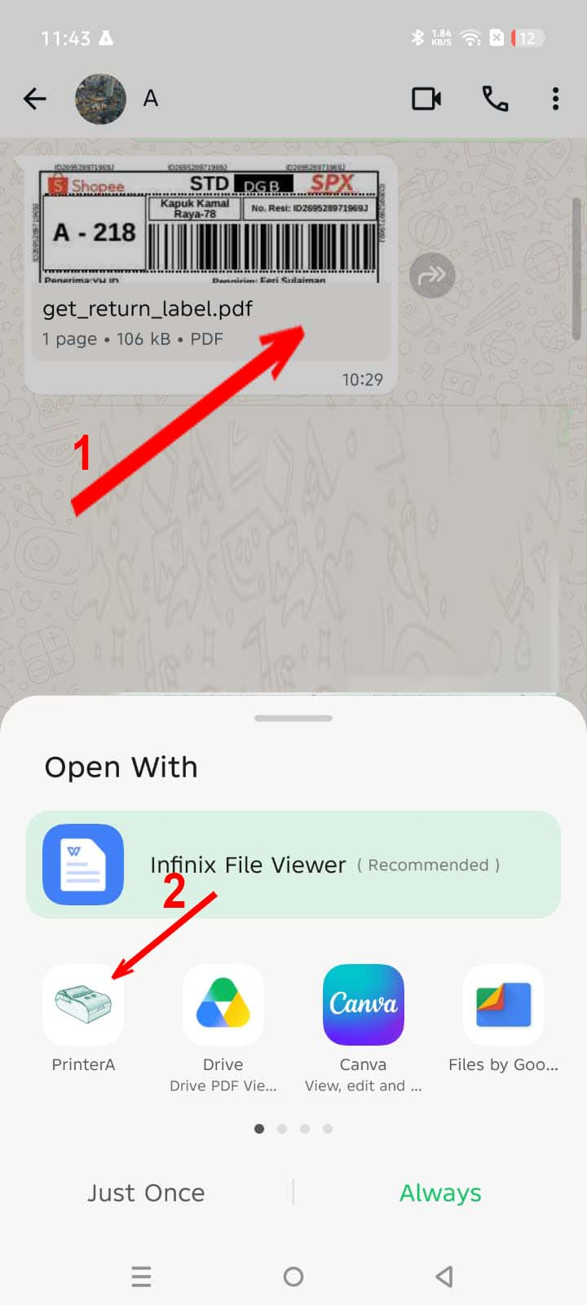
 | Selain terdaftar sebagai driver printer, aplikasi PrinterA juga terdaftar sebagai aplikasi yang bisa membuka langsung file PDF, Image dan Ms. Word

 | Jadi misalkan di WA, ketika ada file pdf yang diklik, maka PrinterA akan ditampilkan sebagai salah satu aplikasi yang bisa membuka file tersebut. Atau juga ketika dari aplikasi lain yang klik share file image, aplikasi PrinterA juga akan tampil sebagai salah satu pilihan.

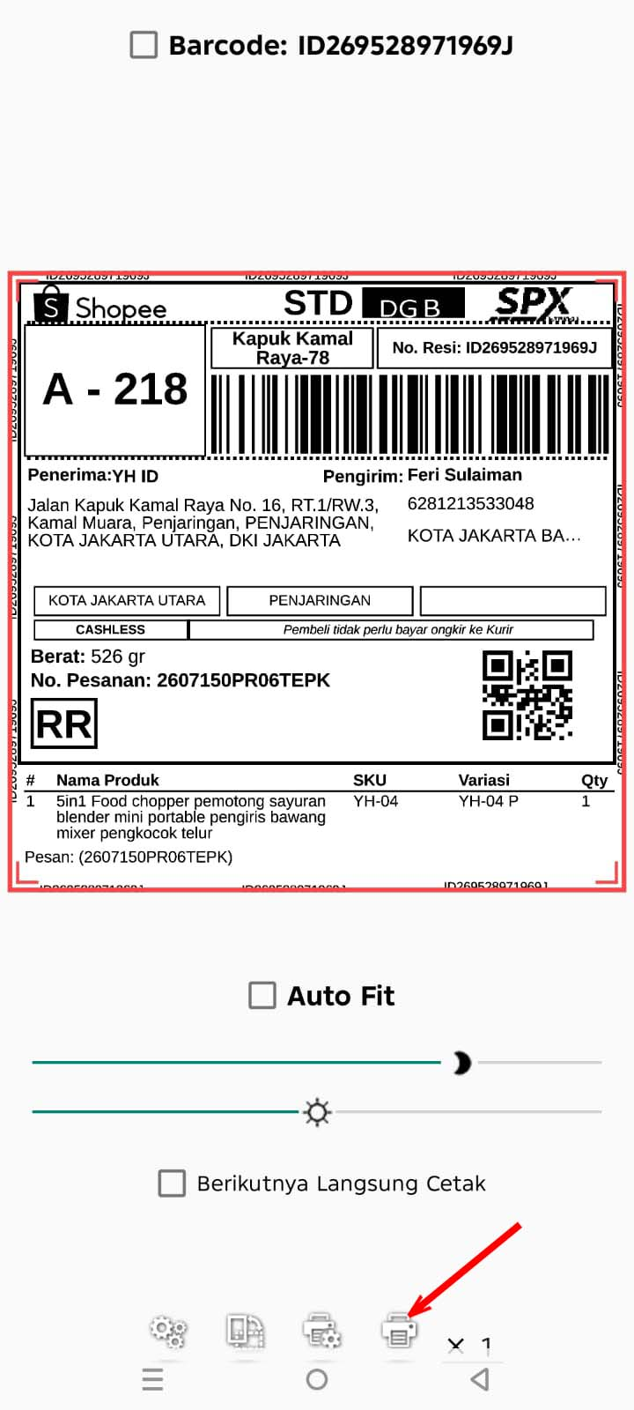
Cara Pemakaian:
 | Sederhananya setelah langkah ke empat di atas
 | atau terima share data dari aplikasi lain
 | maka aplikasi PrinterA akan terbuka dengan menampilkan print dialog seperti ini dan tinggal klik icon "Printer" di bagian bawah, maka yang tampil di layar aplikasi akan dicetak di printer.

 | Tentunya ada beberapa fitur tambahan di luar print sederhana seperti ini

